OC713X_714X设计程式
OC713X/714X系统设计程序 V3.0

使用说明：本软件用于OC713X/714X系统设计。软件中橙色字体是跟据实际电气参数要求输入，
系统将自动算出相关的元件参数( 蓝色字体）。 |  |  |  |  |  | SOT23 | 0.25 | 1 | AO3400 | AO3400 | VS6640 | OC7130 | 0.05
 |  |  |  |  |  | SOT89 | 0.5 | 1 | DTC3058 | DTC3058 | NCE6003M | OC7140 | 0.1
方案基本参数计算 |  |  |  |  |  | SOT223 | 0.75 | 1 | VS4610AZ | VS4610AZ | NCE6005R | OC7131 | 0.05
 |  |  |  |  |  | SOP8 | 0.75 | 1 | NCE3010S | NCE3010S | NCE6012AS | OC7141 | 0.1
 | 输入最低电压min(V) | 输入最高电压max(V) | 输出电压Vo(V) | 输出电流 Io(A) | 计算压差带来的最大损耗 | TO-252 | 1.3 | 1 | NCE3020K | NCE3020K | NCE6020AK
 | 3.0 | 4.2 | 3.0 | 0.50 | 0.60 | TO-220 | 1.8 | 1 | NCE3050 | NCE3050 | NCE6080A
 | 方案自动预选型IC | OC7130/OC7140/OC7131/OC7141 |  |  |  | ESOP8 | 0.75 | 1 | OC7140 | OC7140 | OC7140
 | 实际选择芯片型号 | OC7131 | 请根据自动预选型中的IC挑选
 | MOS或芯片封装选择 | TO-220 | 使用MOS时选择MOS封装
 | 封装功耗(W) | 1.80
 | 启动电阻(KΩ) | 0.0 | 输入5V以内应用无需启动电阻和稳压管
 | 启动电阻功耗(mW) | 0.0 |  |  |  | NCE3050
 | CS电阻值(Ω) | 0.10
 | CS电阻功耗(mW) | 50.0
 | DIM脚PWM调光频率 FDIM(K)≤ |  | 20

方案可靠性预估
 | 主要针对损耗来验证
 | 选择芯片或MOS管可承受功耗 |  | 实际应用参数的损耗 | 可靠性判定
 | 1.8 |  | 0.6 | 可靠
选择芯片或MOS管可承受功耗 | 1.8
实际应用参数的损耗 | 0.6

 | 版本更新记录 | 更新日期 | 更新内容
 | V1.0 | 2017-02-06 | 初版发布，相关重要参数计算
 | V2.0 | 2017-11-23 | 芯片基准电压更新
 | V3.0 | 2020-01-10 | 增加自动生成BOM参数
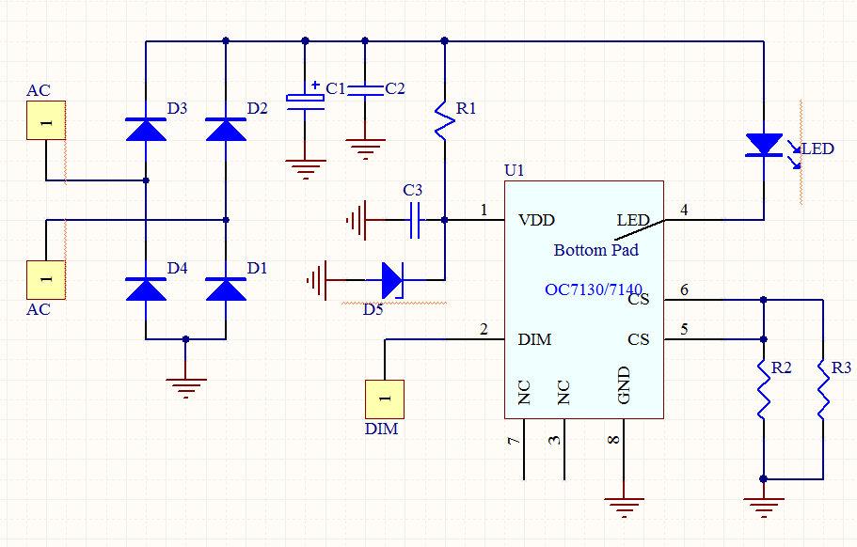
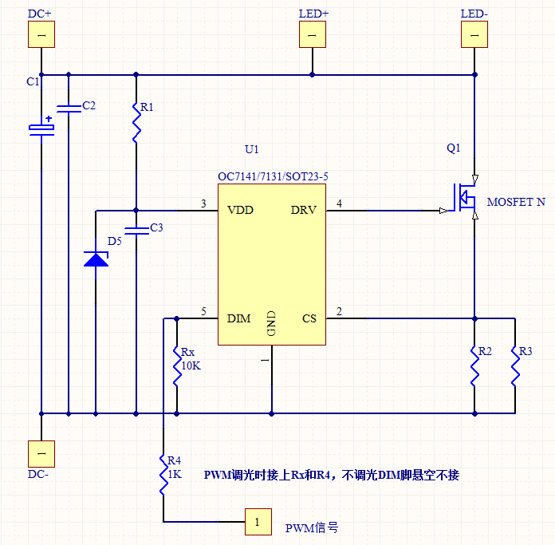

OC713X/714X的DEMO板，系统自动生成对应DEMO-BOM清单
 | 序号 | 位号 | 元件值 | 单位 | 耐压/封装
 | 1 | 电解电容C1＞ | 3.8 | μF | VC1>Vin/0805
 | 2 | 电容C2＞ | 0.1 | μF | VC2>Vin/0805
 | 3 | C3= | 1.0 | μF | 16V/0805
 | 4 | R1= | 0.0 | KΩ | 5%精度/0805
 | 5 | R2=R3 | 0.200 | Ω | 1%精度/1206
 | 6 | D5 | NC |  | NC
 | 7 | Q1 | NCE3050 |  | TO-220
 | 8 | U1 | OC7131 |  | SOT23-5
 | 其他NC，不焊接

